고성능
견 적 서

바디텍메드 |  | 귀하
전화 :
팩스 :
담당 :

아래와 같이 견적합니다.

견 적 합 계 : | ₩2,299,000
견 적 일 자 : | 2014-12-05 10:07:49
결 재 조 건 :

품 명 | 규 격 | 수 량 | 단 가 | 금 액 | 세 액 | 합 계 액
 |  |  |  | - | - | -
데스크탑 | HP Envy 700 CTO | 1 | 1,650,000 | 1,650,000 | 165,000 | 1,815,000
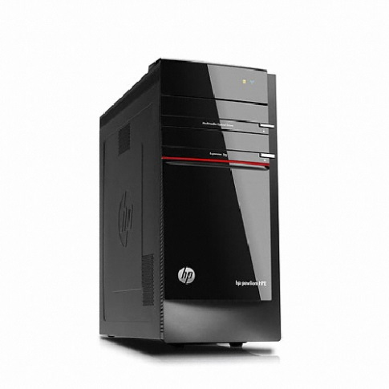
 |  |  |  | - | - | -
 | 인텔 i7-4790 쿼드코어 (3.6GHz up to 4.0GHz) |  |  |  |  | -
 | 16GB 1,600MHz DDR3 Memory (max 32GB) |  |  | - | - | -
 | 128GB SSD / 2TB HDD |  |  | - | - | -
 | DVD Super Multi |  |  | - | - | -
 | nVidia Geforce GTX760 1.5GB |  |  | - | - | -
 | intel Z87 chipset |  |  | - | - | -
 | (6) USB 3.0 port / (4) USB 2.0 port |  |  | - |  | -
 | (2) DVI (1) Display port (1) HDMI port |  |  | - | - | -
 | (1) PCI Express x16 port |  |  | - | - | -
 | (3) PCI Express x1 port |  |  | - | - | -
 | Windows 7 Pro 32bit / 64bit |  |  | - | - | -
 |  |  |  |  | - | -
 |  |  |  |  | - | -
 |  |  |  |  | - | -
 |  |  |  |  | - | -
모니터 | HP P231 | 2 | 220,000 | 440,000 | 44,000 | 484,000
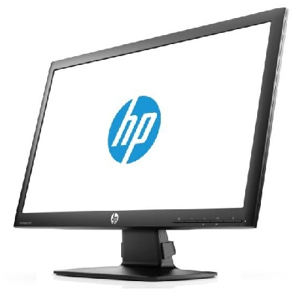
 | 23인치 LED 백라이트 LCD |  |  |  | - | -
 | 눈부심 방지 코팅 |  |  |  | - | -
 | 1920 x 1080 full HD |  |  | - | - | -
 | 시야각도 160 / 170 |  |  |  | - | -
 |  |  |  |  | - | -
 |  |  |  | - | - | -
 |  |  |  | - | - | -
 |  |  |  | - | - | -
 |  |  |  | - | - | -
* 결제계좌 : 신한 110-138-600484 씨-넷 |  |  | 합 계 | 2,090,000 | 209,000 | 2,299,000
* 견적담당 : | 조규장(010-2910-7760)
* REMARK
1. 그래픽 성능이 뛰어난 멀티미디어 PC입니다.
2. 윈도우 7 32비트로 사용시 실사용 메모리는 3.25GB 이하만 사용가능합니다.

